工作表1
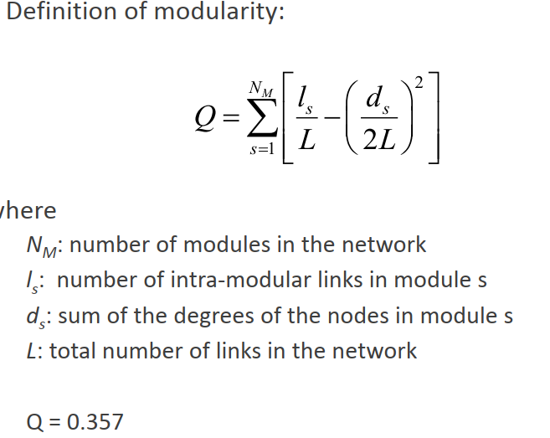
NM | 2 | L | 7 |  |  |  |  |  |  | ANS
LS | 3 | ds | 7 | LS/L | 0.42857142857 | (ds/2l)^2 | 0.25 | Q1 | 0.17857142857 | Q | 0.35714285714
 | 3 |  | 7 |  | 0.42857142857 |  | 0.25 | Q2 | 0.17857142857
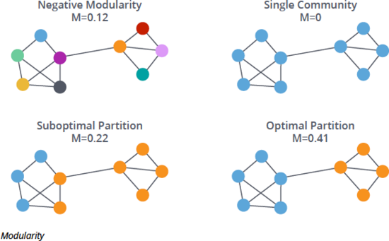
 |  |  |  |  | 0
 |  |  |  |  | 0
 |  |  |  |  | 0
 |  |  |  |  | 0
 |  |  |  |  | 0

NM | 1 | L | 7 |  |  |  |  |  |  | ANS
LS | 7 | ds | 14 | LS/L | 1 | (ds/2l)^2 | 1 | Q1 | 0 | Q | 0
 |  |  |  |  | 0
 |  |  |  |  | 0
 |  |  |  |  | 0
 |  |  |  |  | 0
 |  |  |  |  | 0
 |  |  |  |  | 0

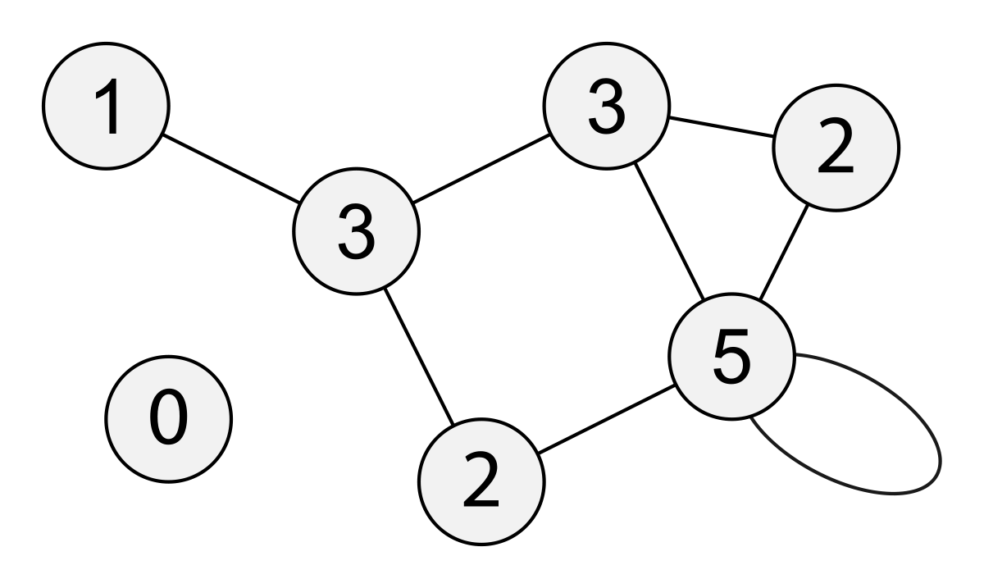
NM | 6 | L | 7 |  |  |  |  |  |  | ANS |  | #diiferent algothrim
LS | 0 | ds | 2 | LS/L | 0 | (ds/2l)^2 | 0.020408163265 | Q1 | -0.020408163265 | Q | -0.17346938776
 | 0 |  | 2 |  | 0 |  | 0.020408163265 |  | -0.020408163265
 | 0 |  | 3 |  | 0 |  | 0.045918367347 |  | -0.045918367347
 | 0 |  | 2 |  | 0 |  | 0.020408163265 |  | -0.020408163265
 | 0 |  | 2 |  | 0 |  | 0.020408163265 |  | -0.020408163265
 | 0 |  | 3 |  | 0 |  | 0.045918367347 |  | -0.045918367347
 | 0 |  | 0 |  | 0 |  | 0
 |  |  |  |  | 0 |  | 0

NM | 2 | L | 7 |  |  |  |  |  |  | ANS
LS | 3 | ds | 9 | LS/L | 0.42857142857 | (ds/2l)^2 | 0.41326530612 | Q1 | 0.015306122449 | Q | 0.030612244898
 | 1 |  | 5 |  | 0.14285714286 |  | 0.12755102041 |  | 0.015306122449
 | 0 |  | 0 |  | 0 |  | 0
 | 0 |  | 0 |  | 0 |  | 0
 | 0 |  | 0 |  | 0 |  | 0
 | 0 |  | 0 |  | 0 |  | 0

NM | 2 | L | 7 |  |  |  |  |  |  | ANS
LS | 4 | ds | 10 | LS/L | 0.57142857143 | (ds/2l)^2 | 0.51020408163 | Q1 | 0.061224489796 | Q | 0.12244897959
 | 1 |  | 4 |  | 0.14285714286 |  | 0.081632653061 |  | 0.061224489796
 | 0 |  | 0 |  | 0 |  | 0
 | 0 |  | 0 |  | 0 |  | 0
 | 0 |  | 0 |  | 0 |  | 0
 | 0 |  | 0 |  | 0 |  | 0

NM | 2 | L | 7 |  |  |  |  |  |  | ANS
LS | 2 | ds | 9 | LS/L | 0.28571428571 | (ds/2l)^2 | 0.41326530612 | Q1 | -0.12755102041 | Q | -0.25510204082
 | 0 |  | 5 |  | 0 |  | 0.12755102041 |  | -0.12755102041
 | 0 |  | 0 |  | 0 |  | 0
 | 0 |  | 0 |  | 0 |  | 0
 | 0 |  | 0 |  | 0 |  | 0
 | 0 |  | 0 |  | 0 |  | 0

NM | 2 | L | 7 |  |  |  |  |  |  | ANS
LS | 3 | ds | 10 | LS/L | 0.42857142857 | (ds/2l)^2 | 0.51020408163 | Q1 | -0.081632653061 | Q | -0.16326530612
 | 0 |  | 4 |  | 0 |  | 0.081632653061 |  | -0.081632653061
 | 0 |  | 0 |  | 0 |  | 0
 | 0 |  | 0 |  | 0 |  | 0
 | 0 |  | 0 |  | 0 |  | 0
 | 0 |  | 0 |  | 0 |  | 0

NM | 2 | L | 7 |  |  |  |  |  |  | ANS
LS | 1 | ds | 5 | LS/L | 0.14285714286 | (ds/2l)^2 | 0.12755102041 | Q1 | 0.015306122449 | Q | 0.030612244898
 | 3 |  | 9 |  | 0.42857142857 |  | 0.41326530612 |  | 0.015306122449
 | 0 |  | 0 |  | 0 |  | 0
 | 0 |  | 0 |  | 0 |  | 0
 | 0 |  | 0 |  | 0 |  | 0
 | 0 |  | 0 |  | 0 |  | 0

NM | 2 | L | 7 |  |  |  |  |  |  | ANS
LS | 2 | ds | 8 | LS/L | 0.28571428571 | (ds/2l)^2 | 0.32653061224 | Q1 | -0.040816326531 | Q | -0.081632653061
 | 1 |  | 6 |  | 0.14285714286 |  | 0.18367346939 |  | -0.040816326531
 | 0 |  | 0 |  | 0 |  | 0
 | 0 |  | 0 |  | 0 |  | 0
 | 0 |  | 0 |  | 0 |  | 0
 | 0 |  | 0 |  | 0 |  | 0

